家族堂
 | 登陆 | 注册 |  | 首页 | 家族堂 | 个人空间 | 大全 | 百家姓 | 乐家

 | 家族首页 | 家族树 | 家族大事件 | 家族成员 | 家族相册 | 家族视频 | 家族故事 | 家族交流 | 氏族祠堂
 | 家族简介

 | 家族成员： | 成员1 | 成员2 | 成员3 | 成员4 | 成员5 | 成员6 | 成员7 | 成员8 | 成员9 | 成员10 | 成员11 | 。。。
A
头像
事件简介
2016

B
头像
事件简介
2015

C
头像
事件简介
2014

D
头像
2013
事件简介

。
。
。

家族堂-家族树
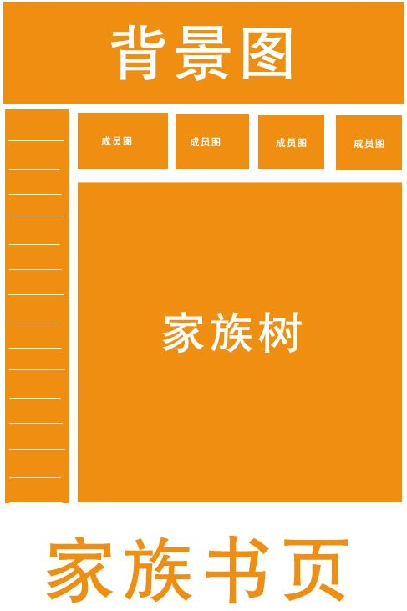

家族堂-家族大事件
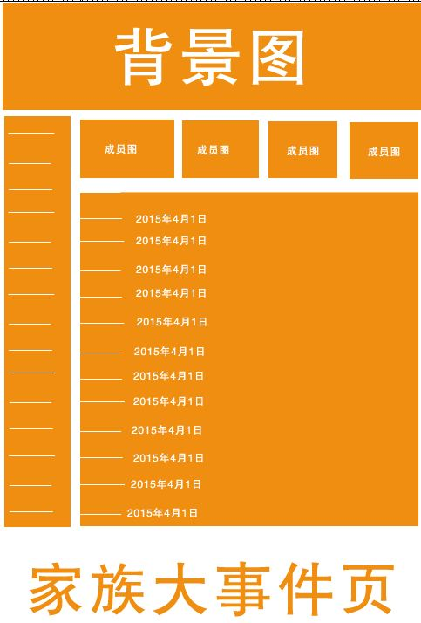

家族堂-家族墙
